Лист1
 |  |  | Магазин «Бисер, Бусинка, Страз» чешский бисер оптом, с доставкой по России http://biser-businka-strass-18.com http://okeanbusin.ru |  |  |  |  | опт: +7 499 157-65-90 опт: +7 499 157-31-51 заказ отправлять на: optotdel18@yandex.ru

Бланк-заказа: |  |  | Бусины MATUBO MiniDUO, Чехия. Размер бусины: 2х4 мм
ФИО, организация, адрес:
Контактный телефон:

Валюта расчёта: Доллар |  |  |  |  |  |  | $- | $- | $- | 0.00
Картинка | П/ № | Артикул | размер | цвет | Упаковка | Розничная цена | Цена при покупке только бусин на сумму: |  |  | Заказ 1 ед.=1уп.
 |  |  |  |  |  |  | от 5 000р | От 10000 руб | От 15 000руб
 |  |  |  |  |  |  | Цена при покупке вместе с бисером:
 |  |  |  |  |  |  | от 10 до 30 кг | от 30 до 50 кг | от 50 кг

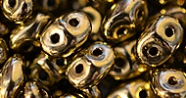 | 01 | MD 23980-90215 | 2х4 мм | Jet Bronze | 10 гр. ~ 220 шт. | 240.00 | $2.24 | $2.08 | $1.92
 | 02 | MD 00030-90215 | 2х4 мм | Gold Luster | 10 гр ~ 220 шт. | 240.00 | $2.24 | $2.08 | $1.92
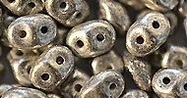 | 03 | MD 23980-81002 | 2х4 мм | Argentees Patines Old Silver | 10 гр ~ 220 шт. | 240.00 | $2.24 | $2.08 | $1.92
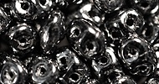 | 04 | MD 23980-14400 | 2х4 мм | Hematite | 10 гр ~ 220 шт. | 240.00 | $2.24 | $2.08 | $1.92
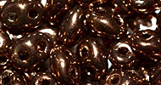 | 05 | MD 23980-14415 | 2х4 мм | Dark Bronze | 10 гр ~ 220 шт. | 240.00 | $2.24 | $2.08 | $1.92
 | 06 | MD 00030-15726 | 2х4 мм | Vega On Crystal | 10 гр ~ 220 шт. | 240.00 | $2.24 | $2.08 | $1.92
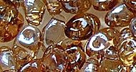 | 07 | MD 00030-22501 | 2х4 мм | Crystal Celsian | 10 гр ~ 220 шт. | 240.00 | $2.24 | $2.08 | $1.92
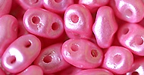 | 08 | MD 02010-24004 | 2х4 мм | Pink Alabaster Pearl Shine Lt Pink | 10 гр ~ 220 шт. | 240.00 | $2.24 | $2.08 | $1.92
 | 09 | MD 02010-24110 | 2х4 мм | Goldshine Medium Orchid | 10 гр ~ 220 шт. | 240.00 | $2.24 | $2.08 | $1.92
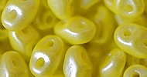 | 10 | MD 02010-24002 | 2х4 мм | Pearl Shine Amber | 10 гр ~ 220 шт. | 240.00 | $2.24 | $2.08 | $1.92

в начало >>

